SOAL 1
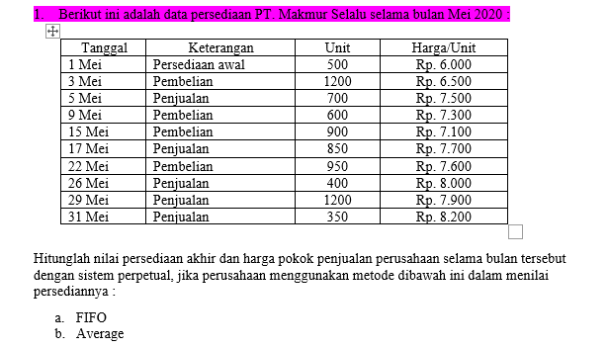
1. FIFO
TANGGAL | pembelian |  |  | harga pokok penjualan |  |  | persediaan
 | Unit | harga unit | total | unit | harga unit | total | unit | harga unit | total
2020-05-01 | SALDO AWAL |  |  |  |  |  | 500 | Rp6,000 | Rp3,000,000
2020-05-03 | 1200 | Rp6,500 | Rp7,800,000 |  |  |  | 500 | Rp6,000 | Rp3,000,000
 |  |  |  |  |  |  | 1200 | Rp6,500 | Rp7,800,000
2020-05-05 |  |  |  | 500 | Rp6,000 | Rp3,000,000
 |  |  |  | 200 | Rp6,500 | Rp1,300,000 | 1000 | Rp6,500 | Rp6,500,000
2020-05-09 | 600 | Rp7,300 | Rp4,380,000 |  |  |  | 1000 | Rp6,500 | Rp6,500,000
 |  |  |  |  |  |  | 600 | Rp7,300 | Rp4,380,000
2020-05-15 | 900 | Rp7,100 | Rp6,390,000 |  |  |  | 1000 | Rp6,500 | Rp6,500,000
 |  |  |  |  |  |  | 600 | Rp7,300 | Rp4,380,000
 |  |  |  |  |  |  | 900 | Rp7,100 | Rp6,390,000
2020-05-17 |  |  |  | 850 | Rp6,500 | Rp5,525,000 | 150 | Rp6,500 | Rp975,000
 |  |  |  |  |  |  | 600 | Rp7,300 | Rp4,380,000
 |  |  |  |  |  |  | 900 | Rp7,100 | Rp6,390,000
2020-05-22 | 950 | Rp7,600 | Rp7,220,000 |  |  |  | 150 | Rp6,500 | Rp975,000
 |  |  |  |  |  |  | 600 | Rp7,300 | Rp4,380,000
 |  |  |  |  |  |  | 900 | Rp7,100 | Rp6,390,000
 |  |  |  |  |  |  | 950 | Rp7,600 | Rp7,220,000
2020-05-26 |  |  |  | 150 | Rp6,500 | Rp975,000
 |  |  |  | 250 | Rp7,300 | Rp1,825,000 | 350 | Rp7,300 | Rp2,555,000
 |  |  |  |  |  |  | 900 | Rp7,100 | Rp6,390,000
 |  |  |  |  |  |  | 950 | Rp7,600 | Rp7,220,000
2020-05-29 |  |  |  | 350 | Rp7,300 | Rp2,555,000
 |  |  |  | 850 | Rp7,100 | Rp6,035,000 | 50 | Rp7,100 | Rp355,000
 |  |  |  |  |  |  | 950 | Rp7,600 | Rp7,220,000
2020-05-31 |  |  |  | 50 | Rp7,100 | Rp355,000
 |  |  |  | 300 | Rp7,600 | Rp2,280,000 | 650 | Rp7,600 | Rp4,940,000

Total Pembelian |  |  | Rp25,790,000
Total Penjualan |  |  |  |  |  | Rp23,850,000
Saldo Akhir |  |  |  |  |  |  | 650 | Rp7,600 | Rp4,940,000

2. AVERAGE
TANGGAL | pembelian |  |  | harga pokok penjualan |  |  | persediaan
 | Unit | harga unit | total | unit | harga unit | total | unit | harga unit | total
2020-05-01 | SALDO AWAL |  |  |  |  |  | 500 | 6,000 | Rp3,000,000
2020-05-03 | 1200 | Rp6,500 | Rp7,800,000 |  |  |  | 1700 | 6,353 | Rp10,800,000
2020-05-05 |  |  |  | 700 | Rp6,353 | Rp4,447,059 | 1000 | 6,353 | Rp6,352,941
2020-05-09 | 600 | Rp7,300 | Rp4,380,000 |  |  |  | 1600 | 6,708 | Rp10,732,941
2020-05-15 | 900 | Rp7,100 | Rp6,390,000 |  |  |  | 2500 | 6,849 | Rp17,122,941
2020-05-17 |  |  |  | 850 | Rp6,849 | Rp5,821,800 | 1650 | 6,849 | Rp11,301,141
2020-05-22 | 950 | Rp7,600 | Rp7,220,000 |  |  |  | 2600 | 7,124 | Rp18,521,141
2020-05-26 |  |  |  | 400 | Rp7,124 | Rp2,849,406 | 2200 | 7,124 | Rp15,671,735
2020-05-29 |  |  |  | 1200 | Rp7,124 | Rp8,548,219 | 1000 | 7,124 | Rp7,123,516
2020-05-31 |  |  |  | 350 | Rp7,124 | Rp2,493,231 | 650 | 7,124 | Rp4,630,285

Total Pembelian |  |  | Rp25,790,000
Total Penjualan |  |  |  |  |  | Rp24,159,715
Saldo Akhir |  |  |  |  |  |  | 650 | 7,124 | Rp4,630,285

SOAL 2
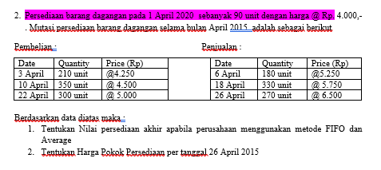
 |  | 1. FIFO
 |  | TANGGAL | pembelian |  |  | harga pokok penjualan |  |  | persediaan
 |  |  | Unit | harga unit | total | unit | harga unit | total | unit | harga unit | total
 |  | 2020-04-01 | SALDO AWAL |  |  |  |  |  | 90 | Rp4,000 | Rp360,000
 |  | 3-Apr-20 | 210 | Rp4,250 | Rp892,500 |  |  |  | 90 | Rp4,000 | Rp360,000
 |  |  |  |  |  |  |  |  | 210 | Rp4,250 | Rp892,500
 |  | 6-Apr-20 |  |  |  | 90 | Rp4,000 | Rp360,000
 |  |  |  |  |  | 90 | Rp4,250 | Rp382,500 | 120 | Rp4,250 | Rp510,000
 |  | 10-Apr-20 | 350 | Rp4,500 | Rp1,575,000 |  |  |  | 120 | Rp4,250 | Rp510,000
 |  |  |  |  |  |  |  |  | 350 | Rp4,500 | Rp1,575,000
 |  | 18-Apr-20 |  |  |  | 120 | Rp4,250 | Rp510,000
 |  |  |  |  |  | 210 | Rp4,500 | Rp945,000 | 140 | Rp4,500 | Rp630,000
 |  | 22-Apr-20 | 300 | Rp5,000 | Rp1,500,000 |  |  |  | 140 | Rp4,500 | Rp630,000
 |  |  |  |  |  |  |  |  | 300 | Rp5,000 | Rp1,500,000
Harga Pokok Penjualan 26 April 2015 |  | 26-Apr-20 |  |  |  | 140 | Rp4,500 | Rp630,000
 |  |  |  |  |  | 130 | Rp5,000 | Rp650,000 | 170 | Rp5,000 | Rp850,000
1. HPP FIFO | Rp3,477,500
2. HPP Average | Rp3,509,034 | Total Pembelian |  |  | Rp3,967,500
 |  | Total Penjulan |  |  |  |  |  | Rp3,477,500
 |  | Saldo Akhir |  |  |  |  |  |  | 170 | Rp5,000 | Rp850,000

 |  | 2.AVERAGE
 |  | TANGGAL | pembelian |  |  | harga pokok penjualan |  |  | persediaan
 |  |  | Unit | harga unit | total | unit | harga unit | total | unit | harga unit | total
 |  | 2020-04-01 | SALDO AWAL |  |  |  |  |  | 90 | 4,000 | Rp360,000
 |  | 2020-04-03 | 210 | Rp4,250 | Rp892,500 |  |  |  | 300 | Rp4,175 | Rp1,252,500
 |  | 2020-04-06 |  |  |  | 180 | Rp4,175 | Rp751,500 | 120 | Rp4,175 | Rp501,000
 |  | 2020-04-10 | 350 | Rp4,500 | Rp1,575,000 |  |  |  | 470 | Rp4,417 | Rp2,076,000
 |  | 2020-04-18 |  |  |  | 330 | Rp4,417 | Rp1,457,617 | 140 | Rp4,417 | Rp618,383
 |  | 2020-04-22 | 300 | Rp5,000 | Rp1,500,000 |  |  |  | 440 | Rp4,815 | Rp2,118,383
 |  | 2020-04-26 |  |  |  | 270 | Rp4,815 | Rp1,299,917 | 170 | Rp4,815 | Rp818,466

 |  | Total Pembelian |  |  | Rp3,967,500
 |  | Total Penjualan |  |  |  |  |  | Rp3,509,034
 |  | Saldo Akhir |  |  |  |  |  |  | 170 | Rp4,815 | Rp818,466

